Tabel Suplemen B2
No | Capaian Pembelajaran Program | Nama atau Kode Mata Kuliah / Aktivitas Akademik
 |  | Tahun ke-1 |  | Tahun ke-2 |  | Tahun ke-3 |  |  | Tahun ke-4
 |  | Semester 1 | Semester 2 | Semester 3 | Semester 4 | Semester 5 | Semester 6 |  | Semester 7 |  | Semester 8
 |  |  |  |  |  |  | Reguler | MBKM | Reguler | MBKM | Reguler | MBKM
1 | Menginternalisasi ketakwaan kepada Tuhan Yang Maha Esa, menaati hukum, disiplin, dan menunjukkan profesionalisme melalui etika profesi, pembelajaran sepanjang hayat, serta respons terhadap isu sosial dan teknologi. | Pancasila | Agama | Kewarganegaraan |  | Kewirausahaan Berbasis Teknologi | Komunikasi Dan Etika Profesi |  | Magang |  | Skripsi
 |  | Keselamatan dan Kesehatan Kerja |  | Bahasa Inggris 2 |  |  | Pengembangan Karir |  |  |  | Bahasa Inggris Persiapan Kerja
 |  |  |  |  |  |  | Komputasi Hijau
2 | Menguasai konsep teoritis bidang pengetahuan mengenai berbagai prinsip rekayasa sistem/perangkat lunak dalam merancang solusi aplikasi multi-platform yang relevan dengan kebutuhan stakeholder. | Konsep Teknologi Informasi | Desain Antarmuka | Sistem Informasi Manajemen | Analisis Dan Desain Berorientasi Objek | Pemrograman Mobile | Pemrograman Berbasis Framework | Proyek Inovasi |  |  | Skripsi
 |  |  | Sistem Operasi | Desain & Pemrograman Web | Pemrograman Web Lanjut |  | Proyek Teknologi Terintegrasi | Rekayasa Sistem
 |  |  | Rekayasa Perangkat Lunak | Basis Data Lanjut | Proyek Sistem Informasi |  | Internet Of Things | Teknologi Terapan
 |  |  | Basis Data | Pemrograman Berbasis Objek |  |  |  | Workshop Teknologi Terapan
 |  |  | Praktikum Basis Data | Praktikum Pemrograman Berbasis Objek |  |  |  |  |  |  |  | Inovasi dan Pemikiran desain
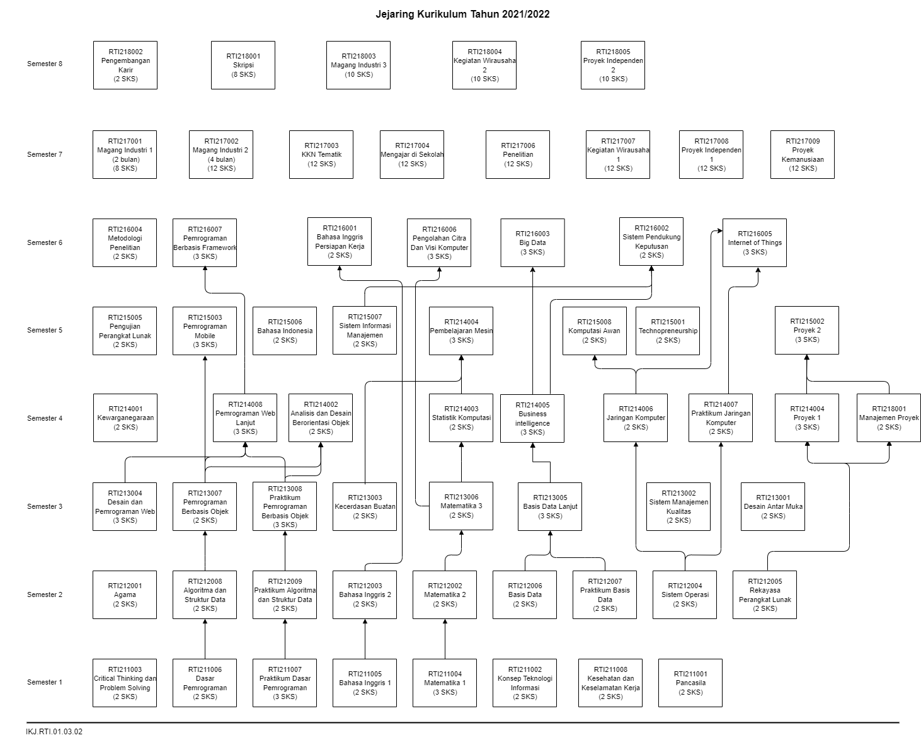
 |  |  | Algoritma Dan Struktur Data |  |  |  |  |  |  |  |  | Pemecahan Masalah Kompleks
3 | Mampu mengelola tim, manajemen diri, berkomunikasi secara lisan maupun tertulis dengan baik dan mampu melakukan presentasi. | Bahasa Inggris 1 |  | Manajemen Proyek | Bahasa Indonesia | Kewirausahaan Berbasis Teknologi | Komunikasi Dan Etika Profesi |  | Magang | Strategi Pemasaran (kewirausahaan) | Skripsi
 |  |  |  | Bahasa Inggris 2 | Proyek Sistem Informasi | Metodologi Penelitian | Pengembangan Karir | Validasi Ide Bisnis (Kewirausahaan) |  |  | Bahasa Inggris Persiapan Kerja
 |  |  |  |  |  |  | Proyek Teknologi Terintegrasi | Komunikasi Bisnis (Kewirausahaan)
 |  |  |  |  |  |  |  | Komunikasi dan etika profesi (Magang / SI)
4 | Mampu menyusun deskripsi saintifik hasil kajian implikasi pengembangan atau implementasi ilmu pengetahuan teknologi dalam bentuk skripsi atau laporan tugas akhir atau artikel ilmiah | Critical thinking dan problem solving |  | Manajemen Proyek | Bahasa Indonesia | Metodologi Penelitian |  |  |  |  | Skripsi

5 | Mampu menerapkan solusi teknologi komputasi dan infrastruktur digital dengan mempertimbangkan berbagai teknik/pendekatan yang sesuai dengan kebutuhan. | Konsep Teknologi Informasi | Sistem Operasi |  | Jaringan Komputer | Penjaminan Mutu Perangkat Lunak | Internet Of Things | Teknologi Terapan
 |  |  |  |  | Praktikum Jaringan Komputer | Administrasi dan Keamanan Jaringan | Big Data
 |  |  |  |  |  |  | Cloud Computing
 |  |  |  |  |  |  | Komputasi Hijau
6 | Mampu merancang, mengimplementasikan, menguji, melakukan deployment, dan memelihara, serta menjamin mutu perangkat lunak yang menjawab permasalahan dan memenuhi kebutuhan stakeholder. |  | Desain Antarmuka | Desain & Pemrograman Web | Analisis Dan Desain Berorientasi Objek | Pemrograman Mobile | Pemrograman Berbasis Framework | Emerging Technology (Magang / SI) | Magang | Tren Teknologi (Magang/SI) | Skripsi
 |  |  |  | Pemrograman Berbasis Objek | Pemrograman Web Lanjut | Penjaminan Mutu Perangkat Lunak | Proyek Teknologi Terintegrasi | Proyek Inovasi
 |  |  | Rekayasa Perangkat Lunak | Praktikum Pemrograman Berbasis Objek | Proyek Sistem Informasi |  |  | Rekayasa Sistem
7 | Mampu mengembangkan sistem komputasi cerdas, analisis data dengan menerapkan algoritma dan teknik kecerdasan artifisial secara tepat guna. | Dasar Pemrograman | Praktikum Basis Data | Desain & Pemrograman Web | Sistem Pendukung Keputusan | Pembelajaran Mesin | Big Data | Rekayasa Sistem (Magang / SI) |  | Workshop Tren Teknologi (Magang/SI)
 |  | Praktikum Dasar Pemrograman | Praktikum Algoritma Dan Struktur Data | Basis Data Lanjut | Kecerdasan Artifisial | Business Intelligence |  | Analisis Proses Bisnis (Kewirausahaan) |  | Kelayakan Produk Minimal (Kewirausahaan)
 |  |  |  | Pemrograman Berbasis Objek | Statistik Komputasi | Pengolahan Citra Dan Visi Komputer |  | Purwarupa Produk (Kewirausahaan)
 |  |  |  | Praktikum Pemrograman Berbasis Objek |  |  |  | Penjaminan Mutu Perangkat Lunak (Magang / SI)
 |  |  |  | Metode Numerik |  | Pengujian Perangkat Lunak
8 | Mampu mengelola proyek teknologi informasi secara profesional dengan mengoptimalkan sumber daya yang tersedia. |  | Desain Antarmuka | Manajemen Proyek | Proyek Sistem Informasi | Penjaminan Mutu Perangkat Lunak | Proyek Teknologi Terintegrasi | Proyek Inovasi | Magang |  | Skripsi
 |  |  | Rekayasa Perangkat Lunak | Sistem Informasi Manajemen |  |  |  | Teknologi Terapan
 |  |  |  |  |  |  |  | Workshop Teknologi Terapan
9 | Memiliki pemahaman yang memadai terkait cara kerja sistem komputer dan berbagai teknik/pendekatan berbasis komputasi untuk memecahkan masalah stakeholder. | Konsep Teknologi Informasi | Aljabar Linier | Metode Numerik | Jaringan Komputer | Proyek 2 | Big Data | Proyek Inovasi (Magang / SI) |  | Proyek Kolaboratif (Magang/SI)
 |  | Matematika Dasar | Sistem Operasi | Pemrograman Berbasis Objek | Praktikum Jaringan Komputer |  | Cloud Computing | Minat Keahlian
 |  | Dasar Pemrograman | Algoritma Dan Struktur Data | Praktikum Pemrograman Berbasis Objek | Statistik Komputasi |  | Internet of Things
 |  | Praktikum Dasar Pemrograman | Praktikum Algoritma Dan Struktur Data |  | Kecerdasan Artifisial
 |  | Fisika |  |  | Manajemen Proyek | Sistem Informasi Manajemen |  | Proyek Kewirausahaan (Kewirausahaan) |  | Proyek Inovasi Bisnis (Kewirausahaan)
10 | Memiliki kompetensi untuk menganalisis persoalan kompleks untuk mengidentifikasi solusi bidang informatika/ilmu komputer dengan mempertimbangkan wawasan ilmu multidisiplin. |  | Basis Data | Sistem Informasi Manajemen | Sistem Pendukung Keputusan | Metodologi Penelitian | Cloud Computing | Rekayasa Sistem |  |  | Skripsi
 |  |  | Praktikum Basis Data | Basis Data Lanjut | Kecerdasan Artifisial | Pemrograman Mobile | Proyek Teknologi Terintegrasi
 |  |  |  | Metode Numerik | Pemrograman Web Lanjut | Pembelajaran Mesin
 |  |  |  |  | Proyek Sistem Informasi | Business Intelligence
 |  |  |  |  | Analisis dan Desain Berorientasi Objek | Pengolahan Citra Dan Visi Komputer
 |  |  |  |  | Jaringan Komputer | Administrasi dan Keamanan Jaringan
 |  |  |  |  | Statistik Komputasi

